安装
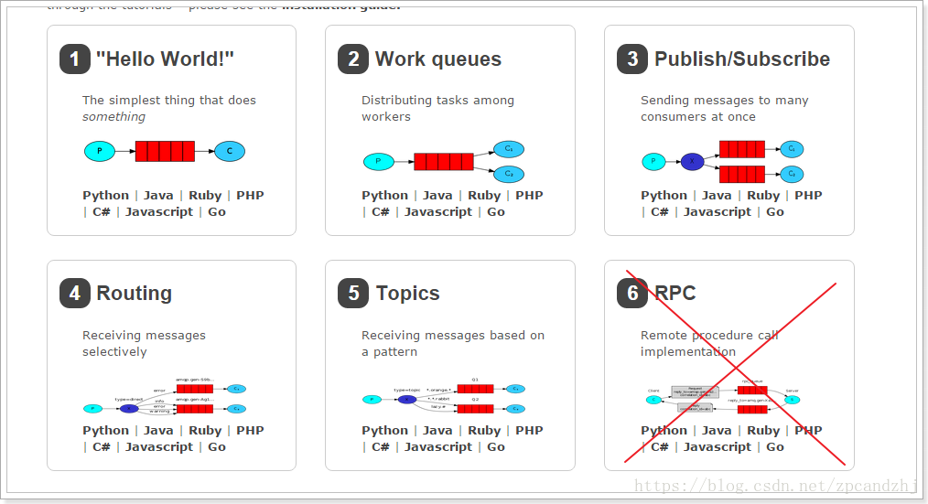
Rabbitmq安装
 | erlang开发语言下载地址： |  | 2020-05-27
 |  | http://www.erlang.org/downloads | otp_win64_23.0.exe
 | rabbitmq下载地址： |  | 2020-05-27
 |  | https://www.rabbitmq.com/download.html | rabbitmq-server-3.8.4.exe
 | 注：需要先安装erlang，再安装rabbitmq。

启用管理工具
 | 1、双击进入命令行：

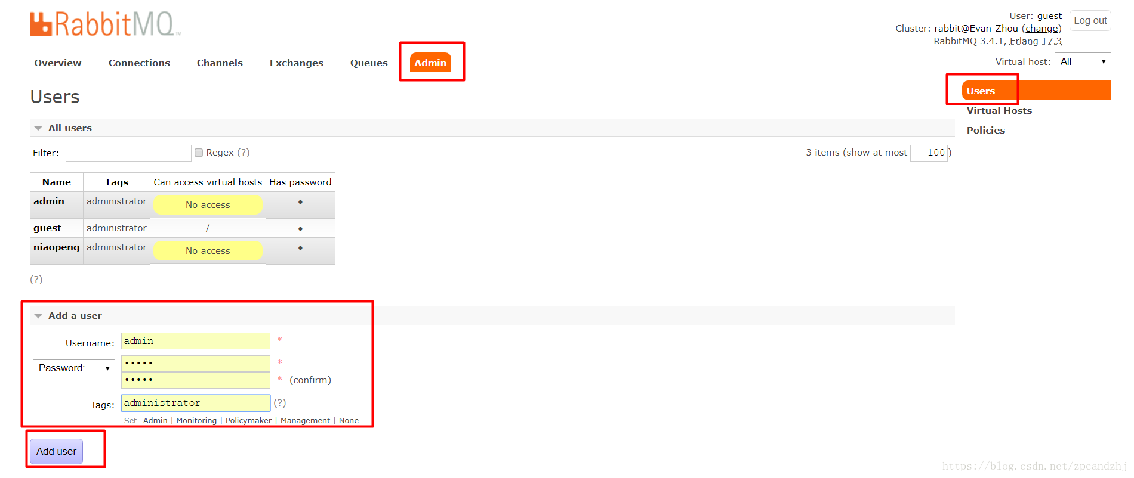
 |  |  |  | 增加用户：
 | 2、进入【C:\Program Files\RabbitMQ Server\rabbitmq_server-3.8.4\sbin】输入命令启动管理工具：
 | rabbitmq-plugins enable rabbitmq_management

 | 3、在浏览器中输入地址查看：
 |  | http://127.0.0.1:15672/
 | 4、使用默认账号登录：guest/ guest

 | 添加用户
 | 1.添加admin用户

 | 2.用户角色
 | 1、超级管理员(administrator)
 | 可登陆管理控制台，可查看所有的信息，并且可以对用户，策略(policy)进行操作。
 | 2、监控者(monitoring)
 | 可登陆管理控制台，同时可以查看rabbitmq节点的相关信息(进程数，内存使用情况，磁盘使用情况等)
 | 3、策略制定者(policymaker)
 | 可登陆管理控制台, 同时可以对policy进行管理。但无法查看节点的相关信息(上图红框标识的部分)。
 | 4、普通管理者(management)
 | 仅可登陆管理控制台，无法看到节点信息，也无法对策略进行管理。
 | 5、其他
 | 无法登陆管理控制台，通常就是普通的生产者和消费者。
 | 3.创建Virtual Hosts
 | 增加虚拟主机：
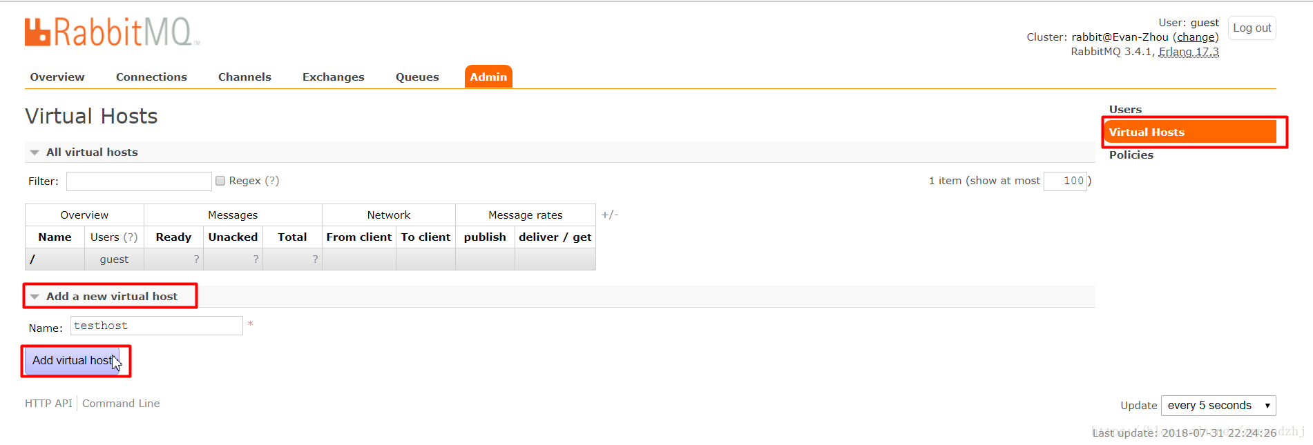

 | 选中Admin用户，设置权限：
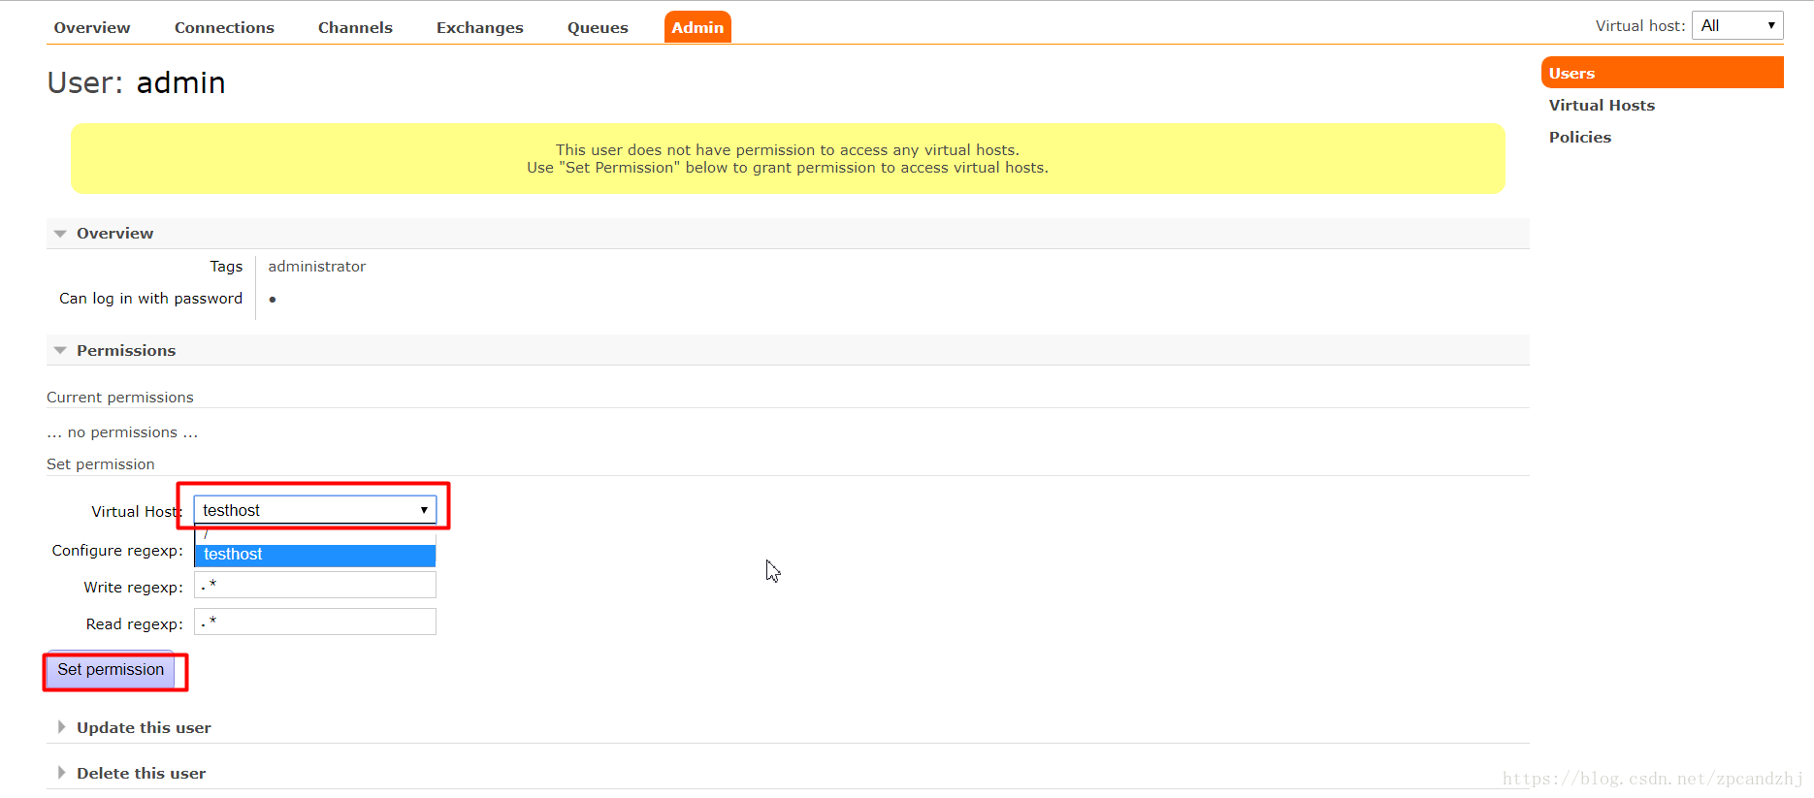

 | 看到权限已加：
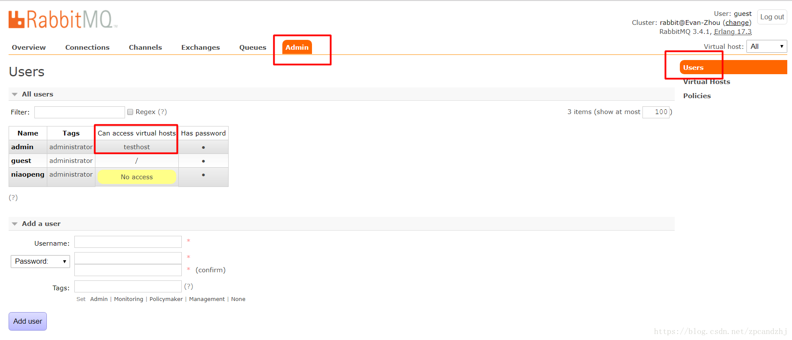

 | 端口清单：

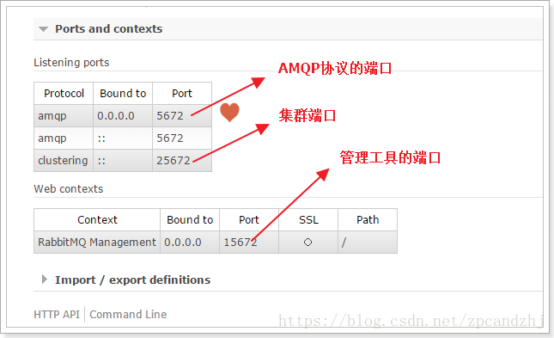

 | 学习五种队列

语法
RabbitMQ基础知识
 | 一、背景
 | RabbitMQ是一个由erlang开发的AMQP（Advanced Message Queue ）的开源实现。AMQP 的出现其实也是应了广大人民群众的需求，虽然在同步消息通讯的世界里有很多公开标准（如 COBAR的 IIOP ，
 | 或者是 SOAP 等），但是在异步消息处理中却不是这样，只有大企业有一些商业实现（如微软的 MSMQ ，IBM 的 Websphere MQ 等），因此，在 2006 年的 6 月，Cisco 、Redhat、iMatix 等联合制定了 AMQP 的公开标准。
 | RabbitMQ是由RabbitMQ Technologies Ltd开发并且提供商业支持的。该公司在2010年4月被SpringSource（VMWare的一个部门）收购。在2013年5月被并入Pivotal。其实VMWare，
 | Pivotal和EMC本质上是一家的。不同的是VMWare是独立上市子公司，而Pivotal是整合了EMC的某些资源，现在并没有上市。
 | RabbitMQ的官网是http://www.rabbitmq.com
 | 二、基础概念
 | 讲解基础概念的前面，我们先来整体构造一个结构图，这样会方便们更好地去理解RabbitMQ的基本原理。
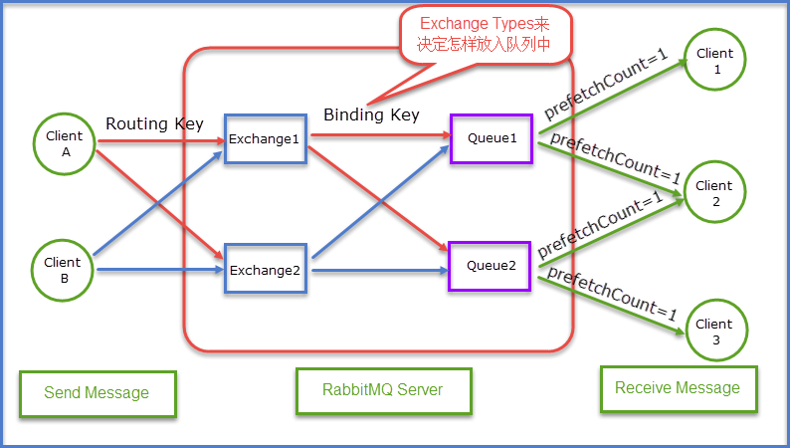

 | 通过上面这张应用相结合的结构图既能够清晰的看清楚整体的send Message到Receive Message的一个大致的流程。当然上面有很多名词都相比还没有介绍到，不要着急接下来我们就开始对其进行详细的讲解。
 | Queue
 | Queue（队列）RabbitMQ的作用是存储消息，队列的特性是先进先出。上图可以清晰地看到Client A和Client B是生产者，生产者生产消息最终被送到RabbitMQ的内部对象Queue中去，
 | 而消费者则是从Queue队列中取出数据。可以简化成表示为：

 | 生产者Send Message “A”被传送到Queue中，消费者发现消息队列Queue中有订阅的消息，就会将这条消息A读取出来进行一些列的业务操作。这里只是一个消费正对应一个队列Queue，
 | 也可以多个消费者订阅同一个队列Queue，当然这里就会将Queue里面的消息平分给其他的消费者，但是会存在一个一个问题就是如果每个消息的处理时间不同，就会导致某些消费者一直在忙碌中，
 | 而有的消费者处理完了消息后一直处于空闲状态，因为前面已经提及到了Queue会平分这些消息给相应的消费者。这里我们就可以使用prefetchCount来限制每次发送给消费者消息的个数。详情见下图所示：

 | 这里的prefetchCount=1是指每次从Queue中发送一条消息来。等消费者处理完这条消息后Queue会再发送一条消息给消费者。
 | Exchange
 | 我们在开篇的时候就留了一个坑，就是那个应用结构图里面，消费者Client A和消费者Client B是如何知道我发送的消息是给Queue1还是给Queue2，有没有过这个问题，那么我们就来解开这个面纱，
 | 看看到底是个什么构造。首先明确一点就是生产者产生的消息并不是直接发送给消息队列Queue的，而是要经过Exchange（交换器），由Exchange再将消息路由到一个或多个Queue，当然这里还会对
 | 不符合路由规则的消息进行丢弃掉，这里指的是后续要谈到的Exchange Type。那么Exchange是怎样将消息准确的推送到对应的Queue的呢？那么这里的功劳最大的当属Binding，RabbitMQ是通过Binding
 | 将Exchange和Queue链接在一起，这样Exchange就知道如何将消息准确的推送到Queue中去。简单示意图如下所示：
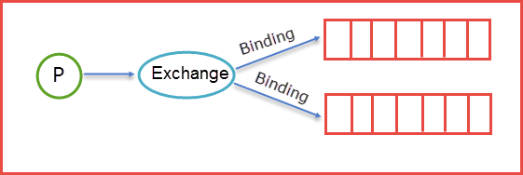

 | 在绑定（Binding）Exchange和Queue的同时，一般会指定一个Binding Key，生产者将消息发送给Exchange的时候，一般会产生一个Routing Key，当Routing Key和Binding Key对应上的时候，
 | 消息就会发送到对应的Queue中去。那么Exchange有四种类型，不同的类型有着不同的策略。也就是表明不同的类型将决定绑定的Queue不同，换言之就是说生产者发送了一个消息，Routing Key的规则是A，
 | 那么生产者会将Routing Key=A的消息推送到Exchange中，这时候Exchange中会有自己的规则，对应的规则去筛选生产者发来的消息，如果能够对应上Exchange的内部规则就将消息推送到对应的Queue中去。
 | 那么接下来就来详细讲解下Exchange里面类型。

 | Exchange Type
 | 我来用表格来描述下类型以及类型之间的区别。
 | fanout
 | fanout类型的Exchange路由规则非常简单，它会把所有发送到该Exchange的消息路由到所有与它绑定的Queue中。
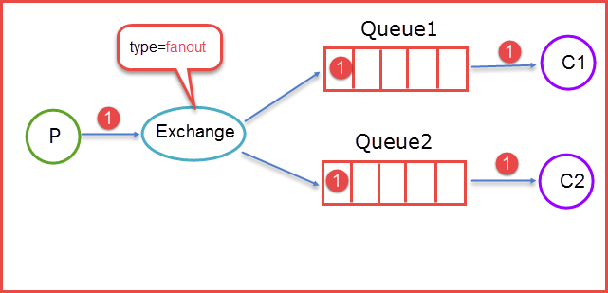

 | 上图所示，生产者（P）生产消息1将消息1推送到Exchange，由于Exchange Type=fanout这时候会遵循fanout的规则将消息推送到所有与它绑定Queue，也就是图上的两个Queue最后两个消费者消费。
 | direct
 | direct类型的Exchange路由规则也很简单，它会把消息路由到那些binding key与routing key完全匹配的Queue中
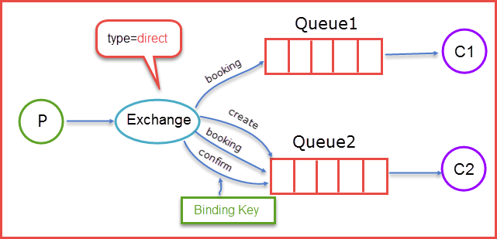

 | 当生产者（P）发送消息时Rotuing key=booking时，这时候将消息传送给Exchange，Exchange获取到生产者发送过来消息后，会根据自身的规则进行与匹配相应的Queue，
 | 这时发现Queue1和Queue2都符合，就会将消息传送给这两个队列，如果我们以Rotuing key=create和Rotuing key=confirm发送消息时，这时消息只会被推送到Queue2队列中，
 | 其他Routing Key的消息将会被丢弃。
 | topic
 | 前面提到的direct规则是严格意义上的匹配，换言之Routing Key必须与Binding Key相匹配的时候才将消息传送给Queue，那么topic这个规则就是模糊匹配，可以通过通配符满足一部分规则就可以传送。它的约定是：
 | 1. routing key为一个句点号“. ”分隔的字符串（我们将被句点号“. ”分隔开的每一段独立的字符串称为一个单词），如“stock.usd.nyse”、“nyse.vmw”、“quick.orange.rabbit”
 | 2. binding key与routing key一样也是句点号“. ”分隔的字符串
 | 3. binding key中可以存在两种特殊字符“*”与“#”，用于做模糊匹配，其中“*”用于匹配一个单词，“#”用于匹配多个单词（可以是零个）
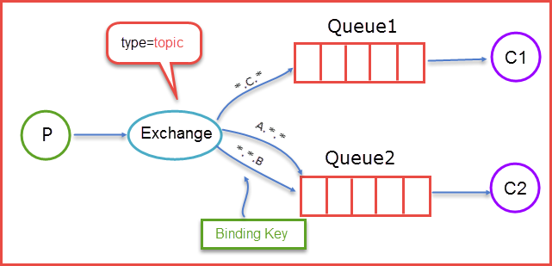

 | 当生产者发送消息Routing Key=F.C.E的时候，这时候只满足Queue1，所以会被路由到Queue中，如果Routing Key=A.C.E这时候会被同是路由到Queue1和Queue2中，如果Routing Key=A.F.B时，
 | 这里只会发送一条消息到Queue2中。
 | headers

 | headers类型的Exchange不依赖于routing key与binding key的匹配规则来路由消息，而是根据发送的消息内容中的headers属性进行匹配。
 | 在绑定Queue与Exchange时指定一组键值对；当消息发送到Exchange时，RabbitMQ会取到该消息的headers（也是一个键值对的形式），对比其中的键值对是否完全匹配Queue与Exchange绑定时指定的键值对；
 | 如果完全匹配则消息会路由到该Queue，否则不会路由到该Queue。
 | 该类型的Exchange没有用到过（不过也应该很有用武之地），所以不做介绍。
 | 这里在对其进行简要的表格整理：
 | Exchange规则
 | 类型名称 |  | 类型描述
 | fanout |  | 把所有发送到该Exchange的消息路由到所有与它绑定的Queue中
 | direct |  | Routing Key==Binding Key
 | topic |  | 我这里自己总结的简称模糊匹配
 | headers |  | Exchange不依赖于routing key与binding key的匹配规则来路由消息，而是根据发送的消息内容中的headers属性进行匹配。
 | 补充说明：
 | ConnectionFactory、Connection、Channel
 | ConnectionFactory、Connection、Channel都是RabbitMQ对外提供的API中最基本的对象。Connection是RabbitMQ的socket链接，它封装了socket协议相关部分逻辑。ConnectionFactory为Connection的制造工厂。
 | Channel是我们与RabbitMQ打交道的最重要的一个接口，我们大部分的业务操作是在Channel这个接口中完成的，包括定义Queue、定义Exchange、绑定Queue与Exchange、发布消息等。
 | Connection就是建立一个TCP连接，生产者和消费者的都是通过TCP的连接到RabbitMQ Server中的，这个后续会再程序中体现出来。
 | Channel虚拟连接，建立在上面TCP连接的基础上，数据流动都是通过Channel来进行的。为什么不是直接建立在TCP的基础上进行数据流动呢？如果建立在TCP的基础上进行数据流动，
 |  | 建立和关闭TCP连接有代价。频繁的建立关闭TCP连接对于系统的性能有很大的影响，而且TCP的连接数也有限制，这也限制了系统处理高并发的能力。但是，在TCP连接中建立Channel是没有上述代价的。

Spring整合RabbitMQ简介

 | RabbitMQ是AMQP(Advanced Message Queuing Protoco)高级消息队列协议的具体实现，在学习RabbitMQ之前，有必要先熟悉下AMQP。AMQP属于应用层协议，
 | 它有producer、exchange、binding、queue、consumer五种角色，producer将消息发送到exchange，bingding决定exchange的消息该发往哪个queue，consumer
 | 直接从queue中读取消息。exchange是AMQP协议的重要组件，消息发送到exchange，exchange将消息路由到零或多个消息队列中，路由算法由exchange类型决定。
 | AMQP区别于JMS(Java Message Service),具有天然的跨平台、跨语言及更详细的消息模型。JMS其实就是一个java消息服务API，依赖于java语言，实现如Apache ActiveMQ等。
 | Java方式实现
 | spring-rabbit主要API有：
 | MessageListenerContainer：监听容器，为消息入队提供异步处理
 | RabbitTemplate ：用来发送和接收消息
 | RabbitAdmin ：声明队列、交换器（Exchange）、绑定（Binding）
 | 代码清单：
 | package amqp;

 | import org.springframework.amqp.core.BindingBuilder;
 | import org.springframework.amqp.core.Queue;
 | import org.springframework.amqp.core.TopicExchange;
 | import org.springframework.amqp.rabbit.connection.CachingConnectionFactory;
 | import org.springframework.amqp.rabbit.connection.ConnectionFactory;
 | import org.springframework.amqp.rabbit.core.RabbitAdmin;
 | import org.springframework.amqp.rabbit.core.RabbitTemplate;
 | import org.springframework.amqp.rabbit.listener.SimpleMessageListenerContainer;
 | import org.springframework.amqp.rabbit.listener.adapter.MessageListenerAdapter;

 | public class Main {
 | public static void main(String[] args) throws InterruptedException {
 | ConnectionFactory cf = new CachingConnectionFactory("127.0.0.1",5672);

 | RabbitAdmin admin = new RabbitAdmin(cf);
 | //创建队列
 | Queue queue = new Queue("myQueue");
 | admin.declareQueue(queue);
 | //创建topic类型的交换机
 | TopicExchange exchange = new TopicExchange("myExchange");
 | admin.declareExchange(exchange);
 | //交换机和队列绑定，路由规则为匹配"foo."开头的路由键
 | admin.declareBinding(
 | BindingBuilder.bind(queue).to(exchange).with("foo.*"));

 | //设置监听
 | SimpleMessageListenerContainer container =
 | new SimpleMessageListenerContainer(cf);
 | Object listener = new Object() {
 | public void handleMessage(String foo) {
 | System.out.println(" [x] Received '" + foo + "'");
 | }
 | };
 | MessageListenerAdapter adapter = new MessageListenerAdapter(listener);
 | container.setMessageListener(adapter);
 | container.setQueueNames("myQueue");
 | container.start();

 | //发送消息
 | RabbitTemplate template = new RabbitTemplate(cf);
 | template.convertAndSend("myExchange", "foo.bar", "Hello, world!");
 | Thread.sleep(1000);
 | container.stop();
 | }
 | }

 | Spring方式实现
 | XML配置
 | <?xml version="1.0" encoding="UTF-8"?>
 | <beans xmlns="http://www.springframework.org/schema/beans"
 | xmlns:xsi="http://www.w3.org/2001/XMLSchema-instance" xmlns:rabbit="http://www.springframework.org/schema/rabbit"
 | xsi:schemaLocation="http://www.springframework.org/schema/beans http://www.springframework.org/schema/beans/spring-beans.xsd http://www.springframework.org/schema/rabbit http://www.springframework.org/schema/rabbit/spring-rabbit.xsd">

 | <!--组件扫描，需要添加pom依赖 spring-context -->
 | <context:component-scan base-package="amqp" />

 | <!--配置连接-->
 | <rabbit:connection-factory id="connectionFactory" host="127.0.0.1" port="5672"
 | username="guest" password="guest" virtual-host="/" requested-heartbeat="60" />

 | <!--配置RabbitTemplate-->
 | <rabbit:template id="amqpTemplate" connection-factory="connectionFactory"
 | exchange="myExchange" routing-key="foo.bar"/>

 | <!--配置RabbitAdmin-->
 | <rabbit:admin connection-factory="connectionFactory" />

 | <!--配置队列名-->
 | <rabbit:queue name="myQueue" />

 | <!--配置topic类型exchange-->
 | <rabbit:topic-exchange name="myExchange">
 | <rabbit:bindings>
 | <rabbit:binding queue="myQueue" pattern="foo.*" />
 | </rabbit:bindings>
 | </rabbit:topic-exchange>

 | <!--配置监听-->
 | <rabbit:listener-container connection-factory="connectionFactory">
 | <rabbit:listener ref="foo" method="listen" queue-names="myQueue" />
 | </rabbit:listener-container>

 | </beans>
 | 监听处理程序
 | 实际项目中通常实现MessageListener接口来监听消息 |  |  | 配置文件做相应修改，此时不需要再指定处理方法
 | package amqp;
 |  |  |  | <!--配置监听-->
 | import org.springframework.amqp.core.Message; |  |  | <rabbit:listener-container connection-factory="connectionFactory">
 | import org.springframework.amqp.core.MessageListener; |  |  | <rabbit:listener ref="fooMessageListener" queue-names="myQueue" />
 | import org.springframework.stereotype.Component; |  |  | </rabbit:listener-container>

 | @Component
 | public class FooMessageListener implements MessageListener {

 | @Override
 | public void onMessage(Message message) {
 | String messageBody = new String(message.getBody());
 | System.out.println(" [x] Received '" + messageBody + "'");
 | }
 | }
 | 发送消息
 | package amqp;

 | import org.springframework.amqp.rabbit.core.RabbitTemplate;
 | import org.springframework.context.support.AbstractApplicationContext;
 | import org.springframework.context.support.ClassPathXmlApplicationContext;

 | public class SpringMain {
 | public static void main(final String... args) throws Exception {

 | AbstractApplicationContext ctx =
 | new ClassPathXmlApplicationContext("context.xml");
 | RabbitTemplate template = ctx.getBean(RabbitTemplate.class);
 | template.convertAndSend("Hello, world!");
 | Thread.sleep(1000);
 | ctx.destroy();
 | }
 | }

教程
RabbitMQ详解：
 | RabbitMQ 即一个消息队列，主要是用来实现应用程序的异步和解耦，同时也能起到消息缓冲，消息分发的作用。
 | 消息中间件在互联网公司的使用中越来越多，刚才还看到新闻阿里将 RocketMQ 捐献给了 Apache，当然了今天的主角还是讲 RabbitMQ。消息中间件最主要的作用是解耦，
 | 中间件最标准的用法是生产者生产消息传送到队列，消费者从队列中拿取消息并处理，生产者不用关心是谁来消费，消费者不用关心谁在生产消息，从而达到解耦的目的。在分布式的系统中，
 | 消息队列也会被用在很多其它的方面，比如：分布式事务的支持，RPC 的调用等等。
 | 以前一直使用的是 ActiveMQ，在实际的生产使用中也出现了一些小问题，在网络查阅了很多的资料后，决定尝试使用 RabbitMQ 来替换 ActiveMQ，RabbitMQ 的高可用性、
 | 高性能、灵活性等一些特点吸引了我们，查阅了一些资料整理出此文。

 | RabbitMQ 是实现 AMQP（高级消息队列协议）的消息中间件的一种，最初起源于金融系统，用于在分布式系统中存储转发消息，在易用性、扩展性、高可用性等方面表现不俗。
 | RabbitMQ 主要是为了实现系统之间的双向解耦而实现的。当生产者大量产生数据时，消费者无法快速消费，那么需要一个中间层。保存这个数据。
 | AMQP，即 Advanced Message Queuing Protocol，高级消息队列协议，是应用层协议的一个开放标准，为面向消息的中间件设计。消息中间件主要用于组件之间的解耦，
 | 消息的发送者无需知道消息使用者的存在，反之亦然。AMQP 的主要特征是面向消息、队列、路由（包括点对点和发布/订阅）、可靠性、安全。
 | RabbitMQ 是一个开源的 AMQP 实现，服务器端用Erlang语言编写，支持多种客户端，如：Python、Ruby、.NET、Java、JMS、C、PHP、ActionScript、XMPP、STOMP 等，支持 AJAX。
 | 用于在分布式系统中存储转发消息，在易用性、扩展性、高可用性等方面表现不俗。

 | 相关概念
 | 通常我们谈到队列服务, 会有三个概念： 发消息者、队列、收消息者，RabbitMQ 在这个基本概念之上, 多做了一层抽象, 在发消息者和 队列之间, 加入了交换器 (Exchange).
 | 这样发消息者和队列就没有直接联系, 转而变成发消息者把消息给交换器, 交换器根据调度策略再把消息再给队列。

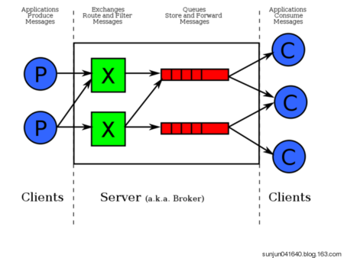

 | 左侧 P 代表 生产者，也就是往 RabbitMQ 发消息的程序。
 | 中间即是 RabbitMQ，其中包括了 交换机 和 队列。
 | 右侧 C 代表 消费者，也就是往 RabbitMQ 拿消息的程序。
 | 那么，其中比较重要的概念有 4 个，分别为：虚拟主机，交换机，队列，和绑定。
 | 虚拟主机：一个虚拟主机持有一组交换机、队列和绑定。为什么需要多个虚拟主机呢？很简单， RabbitMQ 当中，用户只能在虚拟主机的粒度进行权限控制。
 |  | 因此，如果需要禁止A组访问B组的交换机/队列/绑定，必须为A和B分别创建一个虚拟主机。每一个 RabbitMQ 服务器都有一个默认的虚拟主机“/”。
 | 交换机：Exchange 用于转发消息，但是它不会做存储 ，如果没有 Queue bind 到 Exchange 的话，它会直接丢弃掉 Producer 发送过来的消息。
 | 这里有一个比较重要的概念：路由键 。消息到交换机的时候，交互机会转发到对应的队列中，那么究竟转发到哪个队列，就要根据该路由键。
 | 绑定：也就是交换机需要和队列相绑定，这其中如上图所示，是多对多的关系。
 | 交换机(Exchange)
 | 交换机的功能主要是接收消息并且转发到绑定的队列，交换机不存储消息，在启用ack模式后，交换机找不到队列会返回错误。交换机有四种类型：Direct, topic, Headers and Fanout
 | Direct：direct 类型的行为是"先匹配, 再投送". 即在绑定时设定一个 routing_key, 消息的routing_key 匹配时, 才会被交换器投送到绑定的队列中去.
 | Topic：按规则转发消息（最灵活）
 | Headers：设置 header attribute 参数类型的交换机
 | Fanout：转发消息到所有绑定队列
 | Direct Exchange
 | Direct Exchange 是 RabbitMQ 默认的交换机模式，也是最简单的模式，根据key全文匹配去寻找队列。

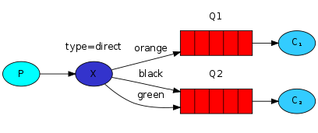

 | 第一个 X - Q1 就有一个 binding key，名字为 orange； X - Q2 就有 2 个 binding key，名字为 black 和 green。当消息中的 路由键 和 这个 binding key 对应上的时候，那么就知道了该消息去到哪一个队列中。
 | Ps：为什么 X 到 Q2 要有 black，green，2个 binding key呢，一个不就行了吗？ - 这个主要是因为可能又有 Q3，而Q3只接受 black 的信息，而Q2不仅接受black 的信息，还接受 green 的信息。
 | Topic Exchange
 | Topic Exchange 转发消息主要是根据通配符。 在这种交换机下，队列和交换机的绑定会定义一种路由模式，那么，通配符就要在这种路由模式和路由键之间匹配后交换机才能转发消息。
 | 在这种交换机模式下：
 | 路由键必须是一串字符，用句号（.） 隔开，比如说 agreements.us，或者 agreements.eu.stockholm 等。
 | 路由模式必须包含一个 星号（*），主要用于匹配路由键指定位置的一个单词，比如说，一个路由模式是这样子：agreements..b.*，那么就只能匹配路由键是这样子的：第一个单词是 agreements，
 |  | 第四个单词是 b。 井号（#）就表示相当于一个或者多个单词，例如一个匹配模式是 agreements.eu.berlin.#，那么，以agreements.eu.berlin 开头的路由键都是可以的。
 | 具体代码发送的时候还是一样，第一个参数表示交换机，第二个参数表示 routing key，第三个参数即消息。如下：
 | rabbitTemplate.convertAndSend("testTopicExchange","key1.a.c.key2", " this is RabbitMQ!");
 | topic 和 direct 类似, 只是匹配上支持了"模式", 在"点分"的 routing_key 形式中, 可以使用两个通配符:
 | *表示一个词.
 | #表示零个或多个词.
 | Headers Exchange
 | headers 也是根据规则匹配, 相较于 direct 和 topic 固定地使用 routing_key , headers 则是一个自定义匹配规则的类型.
 | 在队列与交换器绑定时, 会设定一组键值对规则, 消息中也包括一组键值对( headers 属性), 当这些键值对有一对, 或全部匹配时, 消息被投送到对应队列.
 | Fanout Exchange
 | Fanout Exchange 消息广播的模式，不管路由键或者是路由模式，会把消息发给绑定给它的全部队列，如果配置了 routing_key 会被忽略。
 | Spring Boot 集成 RabbitMQ
 | Spring Boot 集成 RabbitMQ 非常简单，如果只是简单的使用配置非常少，Spring Boot 提供了spring-boot-starter-amqp 项目对消息各种支持。
 | 简单使用
 | 1、配置 Pom 包，主要是添加 spring-boot-starter-amqp 的支持
 | <dependency>
 | <groupId>org.springframework.boot</groupId>
 | <artifactId>spring-boot-starter-amqp</artifactId>
 | </dependency>
 | 2、配置文件
 | 配置 RabbitMQ 的安装地址、端口以及账户信息
 | spring.application.name=Spring-boot-rabbitmq

 | spring.rabbitmq.host=192.168.0.86
 | spring.rabbitmq.port=5672
 | spring.rabbitmq.username=admin
 | spring.rabbitmq.password=123456
 | 3、队列配置
 | @Configuration
 | public class RabbitConfig {

 | @Bean
 | public Queue Queue() {
 | return new Queue("hello");
 | }

 | }
 | 3、发送者
 | rabbitTemplate 是 Spring Boot 提供的默认实现
 | @component
 | public class HelloSender {

 | @Autowired
 | private AmqpTemplate rabbitTemplate;

 | public void send() {
 | String context = "hello " + new Date();
 | System.out.println("Sender : " + context);
 | this.rabbitTemplate.convertAndSend("hello", context);
 | }

 | }
 | 4、接收者
 | @Component
 | @RabbitListener(queues = "hello")
 | public class HelloReceiver {

 | @RabbitHandler
 | public void process(String hello) {
 | System.out.println("Receiver : " + hello);
 | }

 | }
 | 5、测试
 | @RunWith(SpringRunner.class)
 | @SpringBootTest
 | public class RabbitMqHelloTest {

 | @Autowired
 | private HelloSender helloSender;

 | @Test
 | public void hello() throws Exception {
 | helloSender.send();
 | }

 | }
 | 注意，发送者和接收者的 queue name 必须一致，不然不能接收
 | 多对多使用
 | 一个发送者，N 个接收者或者 N 个发送者和 N 个接收者会出现什么情况呢？
 | 一对多发送
 | 对上面的代码进行了小改造，接收端注册了两个 Receiver,Receiver1 和 Receiver2，发送端加入参数计数，接收端打印接收到的参数，下面是测试代码，发送一百条消息，来观察两个接收端的执行效果
 | @Test
 | public void oneToMany() throws Exception {
 | for (int i=0;i<100;i++){
 | neoSender.send(i);
 | }
 | }
 | 结果如下：
 | Receiver 1: Spring boot neo queue ****** 11
 | Receiver 2: Spring boot neo queue ****** 12
 | Receiver 2: Spring boot neo queue ****** 14
 | Receiver 1: Spring boot neo queue ****** 13
 | Receiver 2: Spring boot neo queue ****** 15
 | Receiver 1: Spring boot neo queue ****** 16
 | Receiver 1: Spring boot neo queue ****** 18
 | Receiver 2: Spring boot neo queue ****** 17
 | Receiver 2: Spring boot neo queue ****** 19
 | Receiver 1: Spring boot neo queue ****** 20
 | 根据返回结果得到以下结论
 | 一个发送者，N个接受者,经过测试会均匀的将消息发送到N个接收者中
 | 多对多发送
 | 复制了一份发送者，加入标记，在一百个循环中相互交替发送
 | @Test
 | public void manyToMany() throws Exception {
 | for (int i=0;i<100;i++){
 | neoSender.send(i);
 | neoSender2.send(i);
 | }
 | }
 | 结果如下：
 | Receiver 1: Spring boot neo queue ****** 20
 | Receiver 2: Spring boot neo queue ****** 20
 | Receiver 1: Spring boot neo queue ****** 21
 | Receiver 2: Spring boot neo queue ****** 21
 | Receiver 1: Spring boot neo queue ****** 22
 | Receiver 2: Spring boot neo queue ****** 22
 | Receiver 1: Spring boot neo queue ****** 23
 | Receiver 2: Spring boot neo queue ****** 23
 | Receiver 1: Spring boot neo queue ****** 24
 | Receiver 2: Spring boot neo queue ****** 24
 | Receiver 1: Spring boot neo queue ****** 25
 | Receiver 2: Spring boot neo queue ****** 25
 | 结论：和一对多一样，接收端仍然会均匀接收到消息
 | 高级使用
 | 对象的支持
 | Spring Boot 以及完美的支持对象的发送和接收，不需要格外的配置。
 | //发送者
 | public void send(User user) {
 | System.out.println("Sender object: " + user.toString());
 | this.rabbitTemplate.convertAndSend("object", user);
 | }

 | ...

 | //接收者
 | @RabbitHandler
 | public void process(User user) {
 | System.out.println("Receiver object : " + user);
 | }
 | 结果如下：
 | Sender object: User{name='neo', pass='123456'}
 | Receiver object : User{name='neo', pass='123456'}
 | Topic Exchange
 | topic 是 RabbitMQ 中最灵活的一种方式，可以根据 routing_key 自由的绑定不同的队列
 | 首先对 topic 规则配置，这里使用两个队列来测试
 | @Configuration
 | public class TopicRabbitConfig {

 | final static String message = "topic.message";
 | final static String messages = "topic.messages";

 | @Bean
 | public Queue queueMessage() {
 | return new Queue(TopicRabbitConfig.message);
 | }

 | @Bean
 | public Queue queueMessages() {
 | return new Queue(TopicRabbitConfig.messages);
 | }

 | @Bean
 | TopicExchange exchange() {
 | return new TopicExchange("exchange");
 | }

 | @Bean
 | Binding bindingExchangeMessage(Queue queueMessage, TopicExchange exchange) {
 | return BindingBuilder.bind(queueMessage).to(exchange).with("topic.message");
 | }

 | @Bean
 | Binding bindingExchangeMessages(Queue queueMessages, TopicExchange exchange) {
 | return BindingBuilder.bind(queueMessages).to(exchange).with("topic.#");
 | }
 | }
 | 使用 queueMessages 同时匹配两个队列，queueMessage 只匹配 "topic.message" 队列
 | public void send1() {
 | String context = "hi, i am message 1";
 | System.out.println("Sender : " + context);
 | this.rabbitTemplate.convertAndSend("exchange", "topic.message", context);
 | }

 | public void send2() {
 | String context = "hi, i am messages 2";
 | System.out.println("Sender : " + context);
 | this.rabbitTemplate.convertAndSend("exchange", "topic.messages", context);
 | }
 | 发送send1会匹配到topic.#和topic.message 两个Receiver都可以收到消息，发送send2只有topic.#可以匹配所有只有Receiver2监听到消息
 | Fanout Exchange
 | Fanout 就是我们熟悉的广播模式或者订阅模式，给 Fanout 交换机发送消息，绑定了这个交换机的所有队列都收到这个消息。
 | Fanout 相关配置
 | @Configuration
 | public class FanoutRabbitConfig {

 | @Bean
 | public Queue AMessage() {
 | return new Queue("fanout.A");
 | }

 | @Bean
 | public Queue BMessage() {
 | return new Queue("fanout.B");
 | }

 | @Bean
 | public Queue CMessage() {
 | return new Queue("fanout.C");
 | }

 | @Bean
 | FanoutExchange fanoutExchange() {
 | return new FanoutExchange("fanoutExchange");
 | }

 | @Bean
 | Binding bindingExchangeA(Queue AMessage,FanoutExchange fanoutExchange) {
 | return BindingBuilder.bind(AMessage).to(fanoutExchange);
 | }

 | @Bean
 | Binding bindingExchangeB(Queue BMessage, FanoutExchange fanoutExchange) {
 | return BindingBuilder.bind(BMessage).to(fanoutExchange);
 | }

 | @Bean
 | Binding bindingExchangeC(Queue CMessage, FanoutExchange fanoutExchange) {
 | return BindingBuilder.bind(CMessage).to(fanoutExchange);
 | }

 | }
 | 这里使用了 A、B、C 三个队列绑定到 Fanout 交换机上面，发送端的 routing_key 写任何字符都会被忽略：
 | public void send() {
 | String context = "hi, fanout msg ";
 | System.out.println("Sender : " + context);
 | this.rabbitTemplate.convertAndSend("fanoutExchange","", context);
 | }
 | 结果如下：
 | Sender : hi, fanout msg
 | ...
 | fanout Receiver B: hi, fanout msg
 | fanout Receiver A : hi, fanout msg
 | fanout Receiver C: hi, fanout msg
 | 结果说明，绑定到 fanout 交换机上面的队列都收到了消息

